Diagrama de flujo
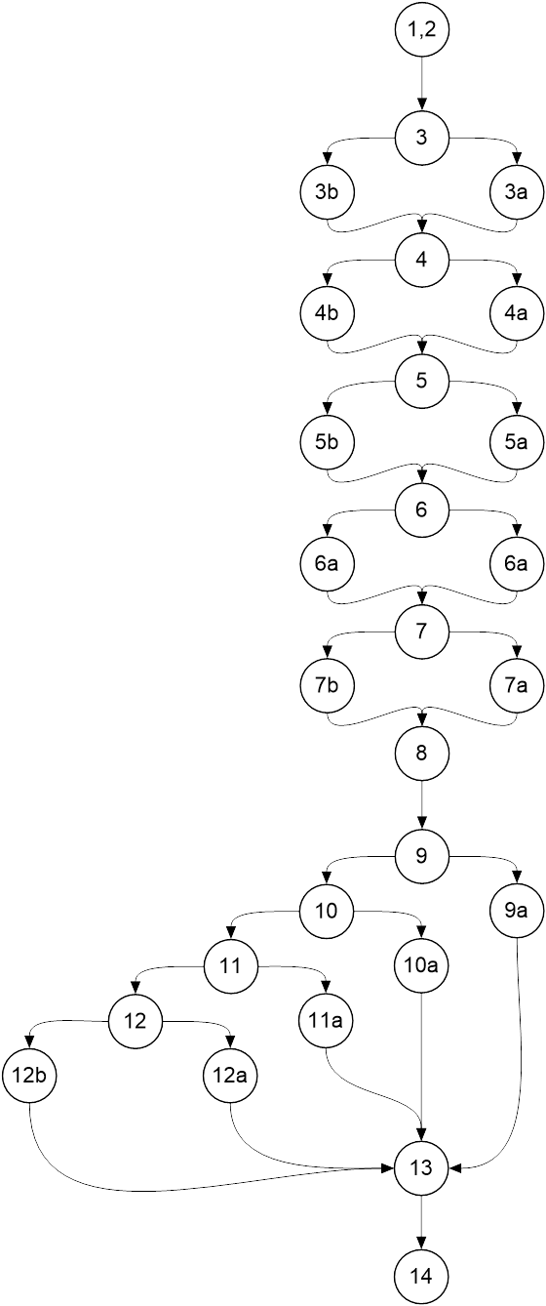
 | Clase: Pedido

 | public String toString(){
1 | SimpleDateFormat sdf = new SimpleDateFormat("yyyy/MM/dd");
2 | String strMaquina = String.format("TIP%06d -- %s", maquina.getCodigo(), maquina.getDescripcion());
3 | String fechaPed = fechaPedido != null ? sdf.format(fechaPedido.getTime()) : "";
4 | String fechaEnt = fechaEntrega != null ? sdf.format(fechaEntrega.getTime()): "";
5 | String fechaPro = fechaPropProduccion != null ?sdf.format(fechaPropProduccion.getTime()): "";
6 | String fechaAce = fechaAceptacion != null ? sdf.format(fechaAceptacion.getTime()) : "";
7 | String fechaDef = fechaDefinitiva != null ? sdf.format(fechaDefinitiva.getTime()) : "";
8 | String strEstado = "";
 | switch(estado){
9 | case ACEPTADO:
9a | strEstado = "ACEPTADO";
 | break;
10 | case INICIADO:
10a | strEstado = "INICIADO";
 | break;
11 | case EN_EVALUACION:
11a | strEstado = "EN EVALUACION";
 | break;
12 | case CANCELADO:
12a | strEstado = "CANCELADO";
 | break;
 | default:
12b | strEstado = "";
 | break;
 | }
13 | String str = String.format("Numero de pedido: PED%06d " +
 | "Fecha de pedido: %s" + System.lineSeparator() +
 | "Tipo de máquina: %-75.75s Cantidad: %03d" + System.lineSeparator() +
 | "Fecha de entrega solicitada por ventas: %-10.10s" + System.lineSeparator() +
 | "Fecha propuesta por Producción: %-10.10s" + System.lineSeparator() +
 | "Fecha aceptado: %-10.10s Fecha definitiva: %-10.10s" + System.lineSeparator() +
 | "Estado: %-15.15s" + System.lineSeparator() +
 | "Número de lote: LOT%6.6s", nroPedido, fechaPed, strMaquina,
 | cantidad, fechaEnt, fechaPro, fechaAce, fechaDef,
 | strEstado, (nroLote == -1 ? "" : String.format("%06d", nroLote)));
14 | return str;
 | }

